界面&功能
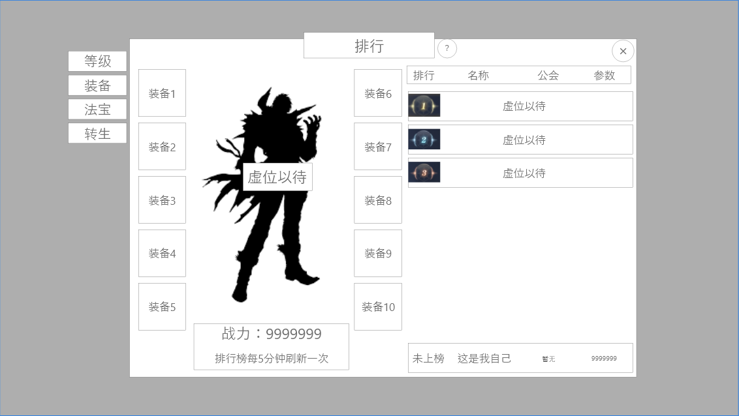
排行榜系统 |  |  |  | 功能规则

 | 功能入口 |  |  |  |  | 排行榜系统 相关基础规则和清单
 |  |  |  |  | 1.设计目的是什么 |  | 5功能点清单
 | 1.角色当前排行榜信息在主界面点击【排行榜】图标进入角色界面可查看 |  |  |  | ▶ | 根据类型显示排行榜单，展示对应榜单玩家数据 | 模块 | 类型 | 内容 | 优先级
 | 2.图标位于界面左侧展开图标清单中 |  |  |  | ▶ | 分为等级榜单，转生榜单，法宝榜单 | 装备系统 | UI和资源 | 功能入口 | 1
 |  |  |  |  | 2.基本规则 |  |  | UI和资源 | 角色SHOWSTAND | 1
 |  |  |  |  | ▶ | 根据排行榜不同指标数据，进行角色排行 |  | UI和资源 | 背景底 | 1
 |  |  |  |  | ▶ | 显示角色SHOWSTAND模型，且可查看角色详情 |  | UI和资源 | 排名标签，图标 | 2
 |  |  |  |  | 3.解锁方式 |  |  | UI和资源
 |  |  |  |  | ▶ | 默认开启 |  | 功能逻辑 | 排名指标数据 | 1
 |  |  |  |  | 4关联功能 |  |  | 功能逻辑 | 排行榜刷新规则 | 1
 |  |  |  |  | ▶ | 主界面【入口位置】 |  | 功能逻辑 | 角色查看信息界面 | 2
 |  |  |  |  |  |  |  | 功能逻辑 | 排行榜分类逻辑 | 3
 |  |  |  |  |  |  |  | 功能逻辑
 |  |  |  |  |  |  |  | 功能数值

 | 排行榜界面

1
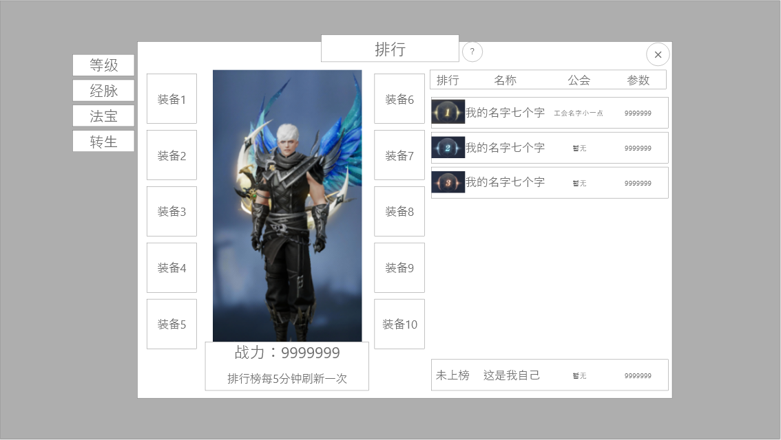
 |  | 1.排行榜一级页签 |  |  | 0.红点相关
 |  | ▶ | 总计4种榜单：等级榜,经脉榜，古宝榜，转生榜 |  | ▶ | 改功能无红点需求，不需要接入红点
 |  | ▶ | 切换榜单显示的列表信息不同但美术格式相同
 |  | ▶ | 按钮需要有：选中，未选中两种状态，同时只可有一个按钮被选中 |  | 2.刷新规则
 |  |  |  |  | ▶ | 榜单数据每5分钟统一刷新。
 |  | 2.选中玩家详情展示
 |  | ▶ | 根据左侧选中玩家标签显示玩家模型 |  | 3.基本规则
 |  | ▶ | 若初始进入排行，则默认展示当前榜单第一 |  | ▶ | 界面左侧为详情展示区域，右侧为排名列表区域
3
 |  | ▶ | 若当前榜单无人，则展示默认剪影并显示文本：虚位以待 |  | ▶ | 榜单无机器人，当无人时需在排名列表显示无人上榜字样；此时展示角色为空需要用虚位以待的艺术字站位显示。
 |  | ▶ | 在角色左右两侧常驻显示玩家的装备框，排列顺序与角色界面排列相同，若未装备则空 |  | ▶ | 进入榜单时，默认打开第一个排行榜，显示此时第一个玩家的模型与装备信息。
 |  | ▶ | 在模型下方显示当前玩家战力 |  | ▶ | 每个榜单的排名列表中，前三名无论是否有玩家均常驻显示，无玩家时隐藏数据显示文本：虚位以待。
 |  | ▶ | 最底部显示提示文本，此文本内容固定：排行榜每5分钟刷新一次。 |  | ▶ | 排行榜当玩家数据相同时，排列规则：达成时间早>名称字母顺序>公会字母顺序；以上均一致时则可随机排列。
 |  |  |  |  | ▶ | 排行榜统一时间刷新，刷新时间间隔：5分钟
 |  |  |  |  | ▶ | 排行榜显示玩家上限：前100名
 |  | 3.排名列表区域 |  |  | ▶ | 自身排名信息额外显示在底部。
 |  | ▶ | 根据选中页签，显示当前排行下玩家信息
 |  | ▶ | 若初始进入排行，默认选中当前榜单第一
 |  | ▶ | 前三名的排名显示需要和后续排名文本做出区别，可用特殊艺术字。
 |  | ▶ | 当无人上榜时，前三名的列表也默认显示，但所有信息替换成：虚位以待。
 |  | ▶ | 排行榜需显示四列内容：排行，名称，公会，参数（随实际内容变动）
 |  | ▶ | 若玩家无公会时，显示文本暂无
 |  | ▶ | 玩家自己的信息显示在列表最下方，外框需要和可滑动区域的框做出区别，方便区分
 |  | ▶ | 若玩家自己未上榜则排行一栏显示为中文：未上榜

2

 | 无人上榜状态展示

功能美需
UI需求

 | 序号 | 类型 | 对应界面 | 内容 | 功能需求 | 策划建议 | 参考图
 | 1 | UI | 排行榜主界面 | 排行榜界面默认效果
 | 2 | UI
 | 3 | UI
 | 4 | UI
 | 5 | UI
 | 6 | UI
 | 7 | UI
 | 8 | UI
 | 9 | UI
 | 10 | UI
 | 11 | UI
 | 12 | UI
 | 13 | UI
 | 14 | UI
 | 15 | UI
 | 16 | UI
 | 17 | UI
 | 18 | UI
 | 19 | UI

其他 （ICON，模型，表情等）

 | 序号 | 类型 | 对应界面 | 内容 | 功能需求 | 策划建议 | 参考图
 | 1 | ICON | 主界面 | 主界面代表技能功能的入口图标 | 主界面代表技能功能的入口图标 |  | 
 | 2 | UI | 排行榜界面 | 排行榜前三名的名次艺术字 | 需要有：1，2，3三个名次的文字显示，且华丽程度递减 |  | 

参考界面
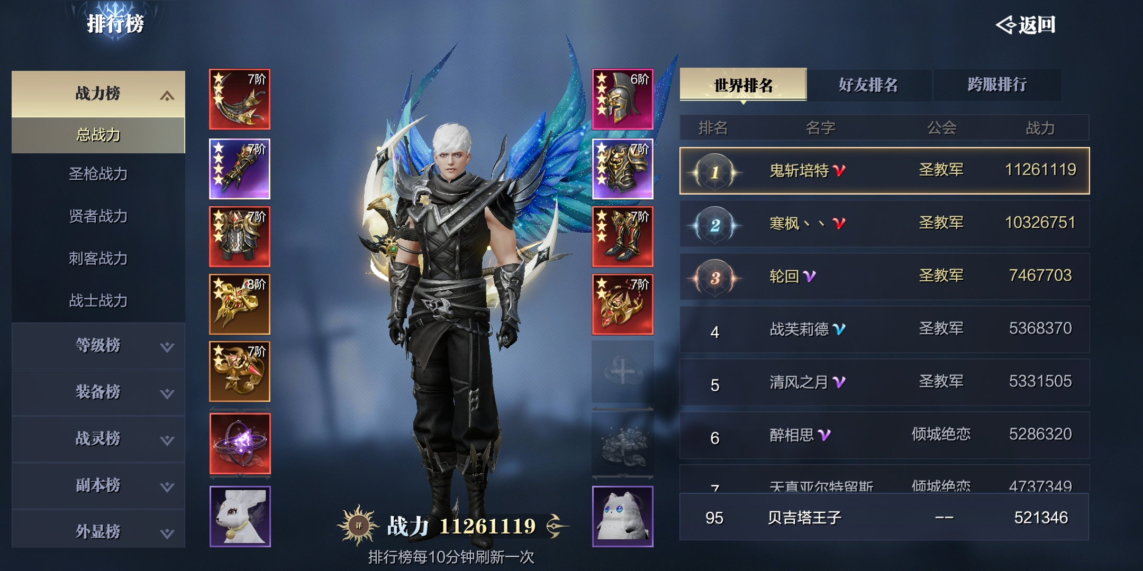
参考图

 | 参考游戏—异兽洪荒

